両面印刷の方法
両面印刷の方法

①シート「海外渡航情報連絡票_表面」を選択

②Shiftキーを押しながら、シート「海外渡航情報連絡票_裏面」を選択

③2つのシートが選択された状態のまま、印刷
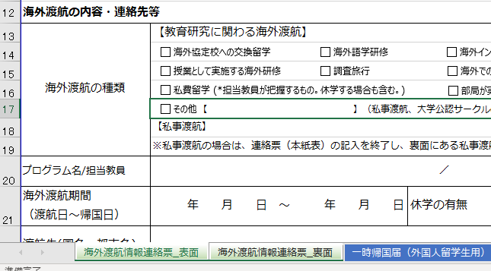

1ページ目、2ページ目ともに「両面印刷」になっていることを確認

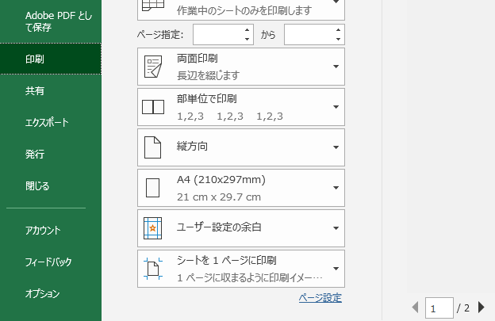

2つのシートが選択されていることを確認

